スポンサー公告
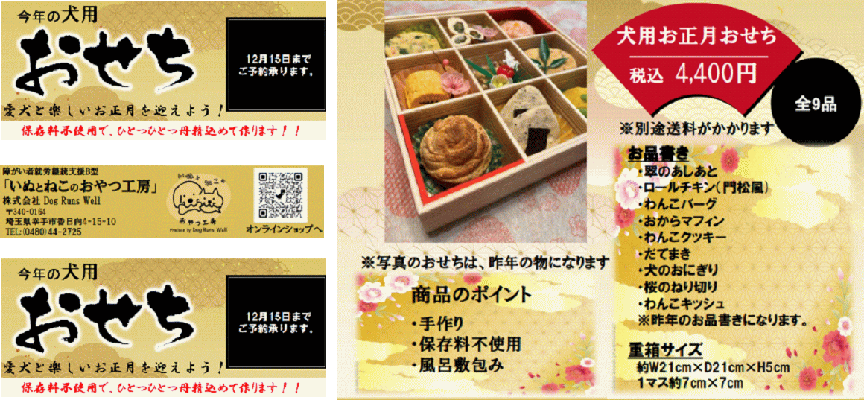
大好評 うちのわんちゃんにも 一つ用意します

45 ノロウイルス関連情報
ノロウイルス指数平年より低いものの散発事故あり |  |  |  |  |  |  |  | 出典:東京都感染症情報センター
 |  |  |  |  |  |  |  | （最近５年間の週値の比較）

東京都は レベル2 全国平均 (レベル1) 3.21

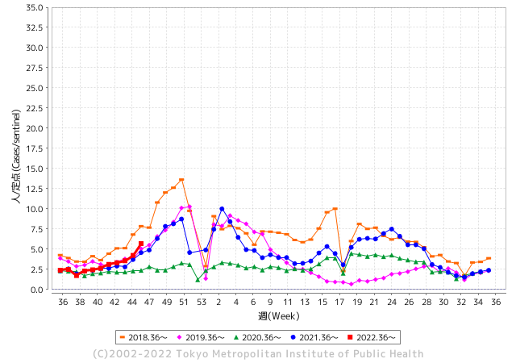
散発事故事例の報告例年より一ヵ月早い

 |  |  |  |  |  |  |  |  |  |  |  | レベル5

 |  |  |  |  |  |  |  |  |  |  |  | レベル4

 |  |  |  |  |  |  |  |  |  |  |  | レベル3

 |  |  |  |  |  |  |  |  |  |  |  | レベル2
GⅡ 45週 0例 |  |  |  |  | GⅡ 46週 0例 |  |  |  |  |  |  | レベル1
地方衛生研究所情報 |  |  | 傾向 |  | 出典：地方衛生研究所ネットワーク
ノロウイルスが流行しています |  |  |  |  |  |  |  | http://idsc.tokyo-eiken.go.jp/diseases/gastro/gastro/
 |  |  |  | 流行警報 | 警戒警報
 | 2022-11-27 |  | 低散発 | 定点観測値 |  | ▲:減少 | 今週のニュース（Noroｖｉｒｕｓ） (11/21-11/27)
都道府県名 | 流行 ☆増加 ★減少☆★1つで約1ポイント |  |  | 2022/45週 | 2022/46週 | 対前週 | 大量発症事故（業種／内容） 今週 , 色抜き(先週) |  |  |  | ニュースソース | 日時
北海道 | ☆ |  |  | 0.6 | 1.06 | 0.46 |  |  |  |  |  |  | 北海道
青森県 | ☆ |  |  | 1.26 | 1.4 | 0.14 |  |  |  |  |  |  | 青森県
岩手県 | ☆ |  |  | 2.98 | 3.03 | 0.05 |  |  |  |  |  |  | 岩手県
宮城県 | ☆ |  |  | 2 | 2.03 | 0.03 |  |  |  |  |  |  | 宮城県
秋田県 | ☆ |  |  | 0.74 | 0.79 | 0.05 |  |  |  |  |  |  | 秋田県
山形県 | ☆ |  |  | 2.07 | 2.38 | 0.31 |  |  |  |  |  |  | 山形県
福島県 | ☆ |  |  | 1.22 | 1.42 | 0.20 |  |  |  |  |  |  | 福島県
茨城県 | ★ |  |  | 2.28 | 2.17 | ▲ 0.11 | 茨城県は24日、同県土浦市神立中央1丁目の中央保育園で、感染性胃腸炎の集団発生があったと発表した。同日までに、園児31人が嘔吐(おうと)や下痢などの症状を訴えた。県衛生研究所で園児と職員の検体を調べた結果、園児13人からサポウイルスが検出された。重症者はなく、全員快方に向かっている。県感染症対策 |  |  |  | 茨木新聞 | 2022-11-24 | 茨城県
栃木県 | ☆ |  |  | 0.9 | 1.38 | 0.48 |  |  |  |  |  |  | 栃木県
群馬県 | ☆ |  |  | 4.28 | 4.59 | 0.31 |  |  |  |  |  |  | 群馬県
埼玉県 | ☆ |  |  | 5.03 | 6.06 | 1.03 |  |  |  |  |  |  | 埼玉県
千葉県 | ☆ |  |  | 3.14 | 3.76 | 0.62 |  |  |  |  |  |  | 千葉県
東京都 | ☆☆ |  |  | 4.23 | 5.69 | 1.46 |  |  |  |  |  |  | 東京都
神奈川県 | ☆ |  |  | 3.08 | 3.5 | 0.42 |  |  |  |  |  |  | 神奈川県
新潟県 | ★ |  |  | 1.45 | 1.39 | ▲ 0.06 |  |  |  |  |  |  | 新潟県
富山県 | ★ |  |  | 4 | 3.21 | ▲ 0.79 |  |  |  |  |  |  | 富山県
石川県 | - |  |  | 2.93 | 3.52 | 0.59 |  |  |  |  |  |  | 石川県
福井県 | ☆☆ |  |  | 6.09 | 7.83 | 1.74 |  |  |  |  |  |  | 福井県
山梨県 | ☆ |  |  | 2 | 2.13 | 0.13 |  |  |  |  |  |  | 山梨県
長野県 | ☆ |  |  | 2.22 | 2.43 | 0.21 |  |  |  |  |  |  | 長野県
岐阜県 | ★ |  |  | 1.75 | 1.08 | ▲ 0.67 |  |  |  |  |  |  | 岐阜県
静岡県 | ★ |  |  | 2.19 | 2.11 | ▲ 0.08 |  |  |  |  |  |  | 静岡県
愛知県 | ☆ |  |  | 1.81 | 2.35 | 0.54 |  |  |  |  |  |  | 愛知県
三重県 | ☆ |  |  | 3.98 | 4.31 | 0.33 | 三重県は18日、キッズラボ保育園みその（伊勢市御薗町）で給食を食べた１歳から52歳までの男女11人が下痢や発熱などの症状を訴えたと発表した。伊勢保健所は集団食中毒と断定し、給食を調理していた園内の調理場を同日付で営業禁止処分とした |  |  |  | 伊勢新聞 | 2022-11-19 | 三重県
滋賀県 | ☆ |  |  | 1.49 | 1.69 | 0.20 |  |  |  |  |  |  | 滋賀県
京都府 | ☆ |  |  | 1.16 | 1.4 | 0.24 | 京都市は18日、左京区のフランス料理店「レ・ドゥ・ギャルソン」で食事をした17～78歳の7人が下痢や発熱などの症状を訴え、うち5人からノロウイルスを検出 . |  |  |  | 京都新聞 | 2022-11-18 | 京都府
大阪府 | ☆ |  |  | 2.42 | 2.91 | 0.49 |  |  |  |  |  |  | 大阪府
兵庫県 | ☆ |  |  | 3.21 | 3.58 | 0.37 |  |  |  |  |  |  | 兵庫県
奈良県 | ★ |  |  | 1.88 | 1.56 | ▲ 0.32 |  |  |  |  |  |  | 奈良県
和歌山県 | ☆ |  |  | 1.6 | 2.37 | 0.77 |  |  |  |  |  |  | 和歌山県
鳥取県 | ★ |  |  | 2 | 1.89 | ▲ 0.11 |  |  |  |  |  |  | 鳥取県
島根県 | ★ |  |  | 4.74 | 4.26 | ▲ 0.48 |  |  |  |  |  |  | 島根県
岡山県 | ☆ |  |  | 3.3 | 3.69 | 0.39 |  |  |  |  |  |  | 岡山県
広島県 | ☆ |  |  | 3.07 | 3.16 | 0.09 |  |  |  |  |  |  | 広島県
山口県 | ★ |  |  | 2.14 | 2.13 | ▲ 0.01 |  |  |  |  |  |  | 山口県
徳島県 | ★ |  |  | 4 | 3.43 | ▲ 0.57 |  |  |  |  |  |  | 徳島県
香川県 | ☆☆ |  |  | 1.68 | 3.14 | 1.46 |  |  |  |  |  |  | 香川県
愛媛県 | ☆ |  |  | 3.14 | 4.35 | 1.21 |  |  |  |  |  |  | 愛媛県
高知県 | ★ |  |  | 1.15 | 1 | ▲ 0.15 |  |  |  |  |  |  | 高知県
福岡県 | ☆ |  |  | 4.15 | 4.29 | 0.14 |  |  |  |  |  |  | 福岡県
佐賀県 | ☆ |  |  | 2.61 | 3.83 | 1.22 |  |  |  |  |  |  | 佐賀県
長崎県 | ☆ |  |  | 1.7 | 1.93 | 0.23 |  |  |  |  |  |  | 長崎県
熊本県 | ☆ |  |  | 3.68 | 4.76 | 1.08 |  |  |  |  |  |  | 熊本県
大分県 | ☆ |  |  | 5.61 | 5.94 | 0.33 |  |  |  |  |  |  | 大分県
宮崎県 | ★ |  |  | 4.83 | 4.42 | ▲ 0.41 |  |  |  |  |  |  | 宮崎県
鹿児島県 | ★ |  |  | 2.57 | 2.45 | ▲ 0.12 |  |  |  |  |  |  | 鹿児島県
沖縄県 | ☆ |  |  | 1.21 | 1.39 | 0.18 |  |  |  |  |  |  | 沖縄県
全国 | ☆ |  |  | 2.79 | 3.21 | 0.42
 |  |  |  |  |  |  |  |  |  |  | 0 | 0
 |  |  |  | 今週 |  |  | 管理レベル「1」
 |  | 先週に比べて全国平均は |  |  |  | 3.21 | ：先週より | 0.42
 |  | 東京都は |  |  |  | 5.69 | ：先週より | 1.46
 |  | 最高指数は |  |  | 福井県 | 7.83 | 全国で10.00を超える都道府県数は |  | 0ヶ所 | 増減 | 0

1 | 県内で流行・食中毒原因が一件以上報告される 定点観測値が2.00を超える |  |  |  |  | 【情報共有】 週間・情報収集/情報共有は月一回以上 【体調管理】 従業員の健康チェックは続ける

46 衛生訓話
毎週 ひとつ 覚えていきましょう
今週のお題( 調理施設の点検項目 基礎編とは)
↓ 職場の先輩は以下のことを理解して わかり易く 指導しましょう ↓
Withコロナウイルスと繁盛店の基本を見直しませんか
 |  | 外食店でもとりわけ回転率を重視してきた店舗で注意したいこと

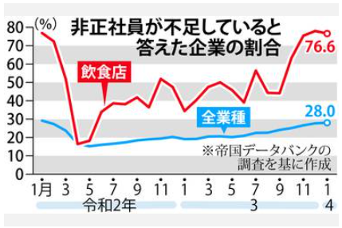
 |  |  | 店内のサービスに問題が徐々に出でいる。 1. ホール従業員が少ないために、すぐオーダーを取りに来ない。 2. 料理の提供に時間がかかる。(近頃遅いなー この店!) 3. オーダー方式のDX化に戸惑う顧客(イライラするなー!) 4. 客が出た後のテーブルの片付けがいつまでも行われない。 新しく着席したお客様の隣が、食べ終わりの食器と食べ残り品の 臭いで不快。 5. すいませーん。お水ください。 →いまセルフなのでカウンターでどうぞ 6. これでは家で自炊と変わりません。 これ誰あれば私はこの店に二度と寄りません。

 | コロナで人員過剰となった労働力は小売販売業に流れたが、今この労働力が外食に戻らない

 | ■ホールを上手く回せない原因は 今、何をすべきか分かってない 役割分担をしっかりする お客様に気持ちよく食事をしてもらうためには「お待たせしないこと」が大切。とくに待たされる気分になる場面は、「オーダーを待っているとき」「料理を待っているとき」「会計を待っているとき」なので、オーダー・料理提供・会計を優先的に対応するとよいでしょう。 店によって役割分担はさまざまですが、とくにピーク時はお客様もスタッフも増えるため、役割分担を明確にすることが重要です。ここでのポイントは、店のルールをしっかりと理解し、自分の役割をきっちりとこなすことです。自分から動くことは大切ですが、ほかの人がするべきことに手を出すと、かえって自分の担当の仕事ができなくなるなど、ホールでのチームワークが乱れたりします。もしやりづらいことなどがあったら、自己流で解決しようとする前に店長やホールのリーダーに相談しましょう。更にサービス業の基本に立ち返る教育は、（1）正しい言葉遣いをすることですね。 |  |  |  | ？

 |  |  |  | -3

46 新型コロナウイルス情報
 |  | 新規感染者数 136週目 |  |  |  | コロナは既にWITHの時代、今年の冬が付き合い方の結論か

北半球が冬季に向かい世界的第６波の静かな足音が聞こえ始めている。
ドイツ、フランス、ロシアなどに感染増加の兆しは一旦終息しはじめる。
日本国内においても
直近1週間の人口10万人あたりの感染者数を都道府県別にみる。11月19日時点で北海道が1134.9 人と最も多かった。都道府県別の累計感染者数を人口10万人あたりでみる。11月19日時点で沖縄県は34673人に達した。
*評価に値する政府のコロナ対策 第5回目ブースター接種の予定を明確にすべき時期!!
*世界は感染第6波リバウンドもピークアウトしているものの 今週はまだ毎日50万人が新規感染状態。
 | 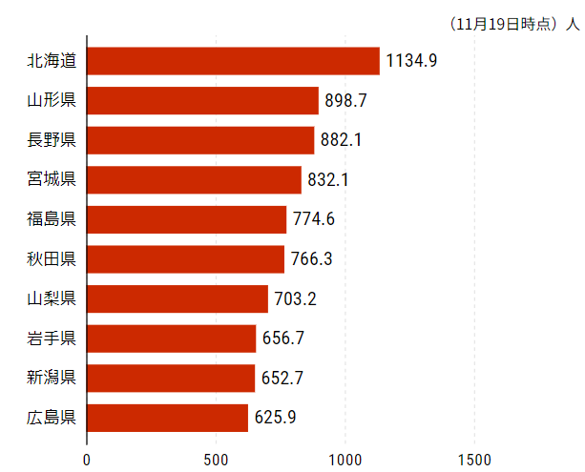
 |  | 今週の新型コロナ 新規感染者数 世界で350万人(対前週の増減 : 63万人増加)
 | 世界の新規感染者数: 350万人で感染持続 世界は第5波が終了し落ち着いている。 北半球は冬に向かいインフルエンザとの同時流行に警戒。
 | コロナ・ワクチン接種予定と内容 (元阿部首相と菅前首相の最大の功績)
 |  |  |  |  |  |  |  |  |  |  |  |  |  |  | >
世界の感染率は1.04% : 0.0%増減なし
65歳以上の高齢者に肺炎発症による重度化リスクが高い
)
 |  | Reported 11/27 7:21 (前週より350万人) 世界は感染 第五波は終息中、アジアでは一部拡大傾向
 |  | https://gisanddata.maps.arcgis.com/apps/opsdashboard/index.html#/bda7594740fd40299423467b48e9ecf6

世界の増加率が上昇
o BA5・2
・ BQ1.1
 |  |  |  |  |  |  |  |  |  |  |  |  |  | 3,507,614
 |  |  | 現在の新型コロナウイルス感染者数 |  |  | 前週 | 患者数 | 対世界比% | 死者数 | 致死率 | 対前週増加率
 |  |  |  |  | Total | 637,824,493 | 641,332,107 | 100.0% | 6,630,268 | 1.04% | 100.5% | 前週からの増加数
 |  |  |  |  | 米国 | 98,305,722 | 98,564,494 | 15.4% | 1,079,197 | 1.1% | 100.3% |  | 3,507,614
 |  |  |  |  | カナダ | 4,419,028 | 4,428,546 | 0.7% | 47,862 | 1.1% | 100.2%
 |  |  |  |  | メキシコ | 7,118,933 | 7,125,176 | 1.1% | 330,495 | 4.6% | 100.1%
 |  |  |  |  | ブラジル | 34,999,495 | 35,149,503 | 5.5% | 689,442 | 2.0% | 100.4%
 |  |  |  |  | ｱﾙｾﾞﾝﾁﾝ | 9,721,718 | 9,723,924 | 1.5% | 130,017 | 1.3% | 100.0%
 |  |  |  |  | チリ | 4,871,851 | 4,905,535 | 0.8% | 62,357 | 1.3% | 100.7%
 |  |  |  |  | 南アフリカ | 4,037,221 | 4,040,289 | 0.6% | 102,428 | 2.5% | 100.1%
 |  |  |  |  | トルコ | 16,919,638 | 16,919,638 | 2.6% | 101,203 | 0.6% | 100.0%
 |  |  |  |  | イラン | 7,559,258 | 7,559,526 | 1.2% | 144,633 | 1.9% | 100.0%
 |  |  |  |  | インド | 44,669,748 | 44,672,442 | 7.0% | 530,608 | 1.2% | 100.0%
 |  |  |  |  | パキスタン | 1,574,825 | 1,574,965 | 0.2% | 30,630 | 1.9% | 100.0%
 |  |  |  |  | ロシア | 21,225,214 | 21,262,695 | 3.3% | 383,892 | 1.8% | 100.2% | 冬に向かいロシアの感染状況が一気に悪化
 |  |  |  |  | スペイン | 13,573,721 | 13,595,504 | 2.1% | 115,901 | 0.9% | 100.2%
 |  |  |  |  | フランス | 37,508,185 | 37,789,817 | 5.9% | 159,679 | 0.4% | 100.8%
 |  |  |  |  | ドイツ | 36,205,405 | 36,373,164 | 5.7% | 157,495 | 0.4% | 100.5%
 |  |  |  |  | 日本 | 23,716,205 | 24,394,223 | 3.8% | 49,044 | 0.2% | 102.9% | 日本は、世界第一位の増加率とはいえ、かなり沈静化してきている。 冬に向かい中国の感染状況が一気に悪化
 |  |  |  |  | 中国 | 3,272,385 | 3,531,143 | 0.6% | 15,910 | 0.5% | 107.9%

世界の第5波 BA5
 |  |  |  |  |  |  |  |  |  |  | 最近のBA5株では、1.1%以下です。こうなると感染症法の位置づけとしても5類季節性インフルエンザ相当が適当となります。 なお患者数は、全数把握は当然必要です。詳細な診断情報は、高齢者と基礎疾患を持つもの、更に12歳以下の学童や幼児の重症例が必要です。

第一波 第二波 第三波 第四波 第五波

 |  |  |  |  |  |  |  |  | 冬に向かい

 | 日本の感染症BCPステージ
 | フェイズ別 対策立案
 | 1. 地域的に発生していない段階
 | 2. 地域、顧客所在地に感染者が確認された段階
 | 3. 地域住民、同居者の参加団体に感染者が確認された段階 |  |  |  |  |  |  |  |  |  |  |  | 企業内に感染者が発見された場合の対応と手順が具体的に用意されていないとパニックになる。 準備が大勢。ステークホルダーへの告知も当然前提。
 | 4 職場で複数の濃厚接触者が判明した段階
 | 5. 3で複数もしくは感染が拡大する段階
 | 6. 従業員もしくはその家族に感染確認の段階
 | 7. 5で感染が収まらない段階
 | 7. パンデミック(大流行)宣言の段階

 | ・組織・連絡体制 ・社内、社外
 | 緊急連絡網 所轄保健所、公共機関との連帯
 | 現状リスクｺﾐﾆｭケーション、顧客への情報開示
 | ・予防体制 消毒材、マスク備品準備、就業前後の除菌 検温と報告
 | ・診療体制 もしもの場合の相談医療先の確保、連絡
 | ・就業体制の見直対策 感染者の発症時の業務継続対応
 | 病院、介護・老人施設への入室時の対応、営業車両の洗浄
 | ・長期間休業に対する対策 従業員のケア

 | フェイズ | 緊急連絡網 | 消毒材 | マスク | 検温 | 行動履歴整理 | 保健所 医療機関 | 顧客連絡 | 就業 体制 | 入館チェック | 従業員ケア | PCR検査確認
 |  |  |  |  | 37.5℃↑
 | 1 | 〇 |  |  |  |  |  |  |  | 〇
 | 2 | 〇 | 〇 | 〇 | 〇 |  |  |  | 〇* | 〇 |  |  | *テレワーク、隔日出勤
 | 3 | 〇 | 〇 | 〇 | 〇 |  |  |  | 〇 | 〇 | 〇
対策 | 4 | 〇 | 〇 | 〇 | 〇 | 〇 | 〇 | ★ | 〇 | 〇 | 〇 | 〇 | 無症状なら１週間経過と就業制限
 | 5 | 〇 | 〇 | 〇 | 〇 | 〇 | 〇 | 〇 | 〇 | 〇 | 〇 | 〇
 | 6 | 〇 | 〇 | 〇 | 〇 | 〇 | 〇 | 〇 | 〇 | 〇 | 〇 | 〇
 | 7 | 〇 | 〇 | 〇 | 〇 | 〇 | 〇 | 〇 | 〇 | 〇 | 〇 | 〇

 |  |  |  |  |  |  |  | ★PCR+

46 感染症統計
届出感染症 第三類 腸管出血性大腸菌 |  |  |  |  |  |  |  |  |  |  |  |  |  | 届出感染症 第三類 細菌性赤痢菌
全国 報告数推移 医療機関からの届出数 |  |  |  |  |  |  |  |  |  |  |  |  |  | 全国 報告数推移 届出患者数（人）
 | 1月 | 2月 | 3月 | 4月 | 5月 | 6月 | 7月 | 8月 | 9月 | 10月 | 11月 | 12月 | 合計 |  | 1月 | 2月 | 3月 | 4月 | 5月 | 6月 | 7月 | 8月 | 9月 | 10月 | 11月 | 12月 | 合計
12-21年月平均 | 65 | 56 | 64 | 102 | 185 | 405 | 615 | 875 | 565 | 363 | 202 | 132 | 3,629 | 12-21年月平均 | 10 | 10 | 15 | 8 | 11 | 10 | 9 | 12 | 10 | 20 | 12 | 13 | 138
 |  |  |  |  |  |  |  |  |  |  | 今週 |  |  |  |  |  |  |  |  |  |  |  |  |  | 今週
 |  |  |  |  |  |  |  |  |  |  | 36 |  |  |  |  |  |  |  |  |  |  |  |  |  | 0
2022年 | 81 | 39 | 72 | 89 | 258 | 416 | 554 | 568 | 576 | 325 | 113 |  | 3,091 | 2022年 | 0 | 5 | 4 | 1 | 1 | 1 | 1 | 1 | 0 | 0 | 0 |  | 14
2021年 | 81 | 48 | 71 | 128 | 171 | 350 | 569 | 553 | 458 | 306 | 220 | 229 | 3,184 | 2021年 | 1 | 2 | 1 | 0 | 0 | 0 | 1 | 1 | 0 | 1 | 0 | 0 | 7
2020年 | 112 | 85 | 60 | 97 | 95 | 305 | 544 | 449 | 475 | 505 | 219 | 98 | 3,044 | 2020年 | 16 | 1 | 19 | 3 | 13 | 1 | 2 | 2 | 0 | 24 | 4 | 2 | 87
2019年 | 84 | 100 | 77 | 80 | 236 | 438 | 631 | 752 | 523 | 427 | 253 | 136 | 3,737 | 2019年 | 7 | 7 | 13 | 3 | 8 | 11 | 5 | 11 | 9 | 9 | 20 | 37 | 140
2018年10月3日、山梨県内の宿坊を利用した2グループ42名が赤痢にかかりました。使用水や従事者からは赤痢菌が検出されておらず現在のところ感染源は不明です。
2018年 | 41 | 44 | 67 | 103 | 311 | 415 | 539 | 1,165 | 534 | 297 | 205 | 92 | 3,813 | 2018年 | 9 | 22 | 18 | 9 | 21 | 14 | 6 | 13 | 7 | 81 | 31 | 37 | 268
埼玉県と群馬県の総菜店で販売されたポテトサラダを食べた人が腸管出血性大腸菌O157に感染した、という集団食中毒に関するニュースが2017年8月21日以降、新聞やテレビで取り上げられました。
2017年 | 57 | 35 | 95 | 112 | 131 | 340 | 483 | 1339 | 614 | 349 | 236 | 68 | 3,859 | 2017年 | 19 | 12 | 8 | 12 | 7 | 15 | 16 | 12 | 16 | 6 | 12 | 6 | 141
2016年 | 68 | 42 | 44 | 75 | 135 | 448 | 507 | 808 | 795 | 313 | 246 | 143 | 3,624 | 2016年 | 9 | 16 | 12 | 6 | 7 | 14 | 9 | 14 | 9 | 9 | 8 | 7 | 120
2015年 | 71 | 97 | 61 | 105 | 198 | 442 | 790 | 674 | 594 | 275 | 133 | 108 | 3,548 | 2015年 | 7 | 13 | 12 | 11 | 12 | 15 | 20 | 15 | 15 | 20 | 9 | 7 | 156
2011年8月に外食チェーン店が原因とされた赤痢菌Shigella sonneiの広域集団感染事例が青森県、宮城県、山形県、福島県において発生した。本事例は、それとほぼ同時期に発生しておりその関連性が強く疑われた事例である。
※2022年 第46週（11/14～11/20） 現在 |  |  |  |  |  |  |  |  |  |  |  |  |  | ※2022年 第46週（11/14～11/20） 現在
*発行予定は2022年11月7日（月）です。 |  |  |  |  |  |  |  |  |  |  |  |  |  | *発行予定は2022年11月7日（月）です。
 | 腸管出血性大腸菌 |  | やや少ない |  |  |  |  |  |  |  |  |  |  |  | 赤痢 | 非常に少ない |  | コロナ渦
Ｈ２９／８月は非常に多かった

腸管出血性大腸菌
 | 2022年 | 2021年 | 2020年 | 2019年 | 2018年 | 2017年 | 2016年 | 2015年
 | 81 | 81 | 112 | 84 | 41 | 57 | 68 | 71
 | 39 | 48 | 85 | 100 | 44 | 35 | 42 | 97
 | 72 | 71 | 60 | 77 | 67 | 95 | 44 | 61
 | 89 | 128 | 97 | 80 | 103 | 112 | 75 | 105
 | 258 | 171 | 95 | 236 | 311 | 131 | 135 | 198
 | 416 | 350 | 305 | 438 | 415 | 340 | 448 | 442
 | 554 | 569 | 544 | 631 | 539 | 483 | 507 | 790
 | 568 | 553 | 449 | 752 | 1,165 | 1,339 | 808 | 674
 | 576 | 458 | 475 | 523 | 534 | 614 | 795 | 594
 | 325 | 306 | 505 | 427 | 297 | 349 | 313 | 275
 | 113 | 220 | 219 | 253 | 205 | 236 | 246 | 133
 |  | 229 | 98 | 136 | 92 | 68 | 143 | 108
細菌性赤痢菌
 |  |  |  |  |  |  |  |  |  |  |  |  |  |  |  |  |  |  |  |  |  |  |  |  |  |  |  | 予備

 |  |  |  |  |  |  |  |  |  |  |  |  |  |  | 腸管系感染症は新型コロナウイルス予防の手洗い、手指消毒で
 |  |  |  |  |  |  |  |  |  |  |  |  |  |  | 圧倒的に感染防御できている

46 食品表示

食品表示 (11/21-11/27)
「“培養肉“普及に向けたルール作りを」企業や研究者が提言 - NHKニュース
家畜の細胞を培養して新たな肉を生み出す、いわゆる「培養肉」を開発する民間企業や研究者などで作る団体が、今後の普及に向けて整備が必要な安全性や食品表示のルールなどについての提言をまとめました。家畜の細胞を培養することで新たな肉を生み出すいわゆる「培養肉」は、将来的に懸念される食料不足などの解決につながる最先端の技術として、世界で研究開発が行われています。一方で、国内には「培養肉」を製造、販売することに対応したルールや法律の整備が十分に進んでいないため、開発する企業や大学の研究者などで作る団体は今後の普及に向け、国への提言をまとめました。 提言では「培養肉」が含まれる食品には、その割合にかかわらず、新たな技術で作られた食品であることを示す分かりやすい表記を義務づけて、消費者への透明性を高めるべきとしています。また「培養肉」の安全性を確保するため、今ある食品衛生法に加えて、再生医療や医薬品で用いられているルールなども参照し、安全管理の基準を作成するべきとしています。 さらに「培養肉」のもととなるブランド牛などの細胞を知的財産として保護するルールの整備も必要だとしています。 この提言は今月中に国に提出される予定で、国はこの提言を踏まえて、今後のルール作りについて検討を進めることにしています。 提言をまとめた細胞農業研究会の吉富愛望アビガイル広報委員長は「新たな技術で国内の食品産業全体が利益を得られるような仕組みを考えていきたい」と話していました。 | ▶https://zoom.us/webinar/register/WN_9-ciXs0sQT2yGdb79VBoLQ
「麦みそ」表示問題で中村時広知事が謝罪「地域の食文化守る視点欠けていた」 愛媛
原料に大豆を使わない「麦みそ」をめぐり、愛媛県が「みそ」という表示をやめるよう事業者に求めていた問題について、中村知事は「地域の食文化を守る視点が欠けていた」と謝罪しました。 中村時広知事 「地域の食文化を守るという視点が、ある意味では欠けていたと思う。これらを現場のみで判断を行ったことは、今回事業者の方々に大変ご心配ご迷惑をおかけした要因ですので責任者としてお詫び申し上げたい」 愛媛県宇和島市の3つの事業者が製造している「麦みそ」について、県は、原料に大豆が使われていないため、景品表示法などに違反するとして「みそ」と表示しないよう指導していましたが、事業者側の訴えを受け取り消していました。中村知事は、景品表示法を厳しく解釈しすぎていたと説明し「国の基準が変わることが望ましい」と述べました。 県は表示について国と協議を始めているということです。
令和4年11月22日 野村農林水産大臣記者会見
中国による農林水産物・食品の輸入規制について 農林水産物・食品の輸出実績について 今シーズンの高病原性鳥インフルエンザの発生について 生乳の需給対策等について​ 文字情報はこちらでご覧いただけます。

なお、情報提供ページは提供者側により短期間で削除される場合もあります。予めご了解ください。

